F.7.9_GUI
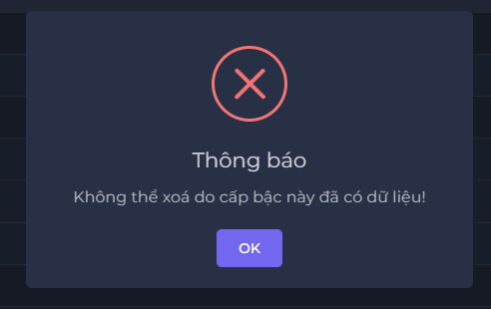
Backlog ID | Backlog Item | User Story Description | Acceptance Criteria
PB_45 | Xóa cấp bậc học vị | Với tư cách là BCN Khoa, tôi muốn xóa thứ hạng học vị để có thể xóa thứ hạng học vị không cần thiết hoặc do tôi vô tình tạo ra | AC01 | Chỉ hội đồng Khoa mới có thể xóa xếp hạng bằng cấp học thuật.
 |  |  | AC02 | Hệ thống sẽ thông báo "Bạn có chắc muốn xoá cấp bậc này?" và có 2 sự lựa chọn "Xóa" hoặc "Hủy"
 |  |  | AC03 | Hệ thống hiển thị thông báo ""Không thể xoá do cấp bậc này đã có dữ liệu!"" nếu người dùng xóa cấp bậc đã có dữ liệu trên hệ thống.

 |  |  | AC04 | Sau khi xóa thành công, hệ thống đóng form Xóa ngành, hiển thị thông báo ""Xóa thành công!"" ở góc trên bên phải màn hình & tự động ẩn sau 5 giây.
 |  |  | AC05 | BCN Khoa có thể chọn "hủy" hoặc thao tác bên ngoài hệ thống sẽ quay lại trang học hàm,học vị.
 |  |  | AC06 | Hệ thống sẽ hiển thị hành động xóa và hủy dưới dạng khung và có màu sắc riêng biệt.
 |  |  | AC07 | Kiểm tra tài liệu đã qua + Kiểm tra chức năng: Đạt + Kiểm tra tích hợp: Đạt

